Tables de production employées

TABLES DE PRODUCTION EMPLOYEES

 | Pin Maritime

 | Table utilisée : | Compte tenu de l'absence de table de production adaptée à la sylviculture du pin maritime en centre-val de loire (sylviculture à cycle de 50 à 80 ans), la table de production employée a été construite à partir de l'itinéraire sylvicole préconisé par le CRPF pour le pin maritime dans la région centre, des données fournies par l'expert forestier (éclaircies et période de révolution), et de la méthode quantification du volume total fournies par la méthode.

 | Source : | https://ifc.cnpf.fr/data/pins_1_1.pdf

 | PIN MARITIME CENTRE |  |  | Avant éclaircie |  |  |  |  |  | Eclaircie |  |  | Après éclaircie
 | COUPE | Age | Ho | N | Dg | V7/N | V/N | V7 | V | N | V7 | V | N | V7 | V
 | Eclaircie 1 | 15 | 9.5 m | 1250 | 0.15 m | 0.08 m | 0.11 m3/t | 104.55 m3 | 135.92 m3 | 400 | 26.77 m3 | 34.80 m3 | 850 | 77.79 m3 | 101.12 m3
 | Eclaircie 2 | 20 | 13.0 m | 850 | 0.20 m | 0.18 m | 0.23 m3/t | 152.21 m3 | 197.87 m3 | 280 | 40.11 m3 | 52.14 m3 | 570 | 112.10 m3 | 145.72 m3
 | Eclaircie 3 | 25 | 15.5 m | 570 | 0.26 m | 0.35 m | 0.45 m3/t | 197.95 m3 | 257.34 m3 | 145 | 40.28 m3 | 52.37 m3 | 425 | 157.67 m3 | 204.97 m3
 | Eclaircie 4 | 30 | 17.0 m | 425 | 0.30 m | 0.50 m | 0.65 m3/t | 211.97 m3 | 275.56 m3 | 100 | 39.90 m3 | 51.87 m3 | 325 | 172.07 m3 | 223.69 m3
 | Eclaircie 5 | 35 | 19.5 m | 325 | 0.34 m | 0.71 m | 0.92 m3/t | 229.94 m3 | 298.93 m3 | 70 | 39.62 m3 | 51.51 m3 | 255 | 190.32 m3 | 247.42 m3
 | Eclaircie 6 | 40 | 21.0 m | 255 | 0.42 m | 1.17 m | 1.52 m3/t | 298.45 m3 | 387.99 m3 | 31 | 29.03 m3 | 37.73 m3 | 224 | 269.43 m3 | 350.26 m3
 | Eclaircie 7 | 50 | 23.0 m | 224 | 0.47 m | 1.58 m | 2.05 m3/t | 353.47 m3 | 459.52 m3 | 24 | 30.30 m3 | 39.39 m3 | 200 | 323.18 m3 | 420.13 m3
 | Coupe rase | 60 | 25.0 m | 200 | 0.51 m | 1.98 m | 2.58 m3/t | 396.65 m3 | 515.65 m3 | 200 | 396.65 m3 | 515.65 m3 | 0 | 0.00 m3 | 0.00 m3
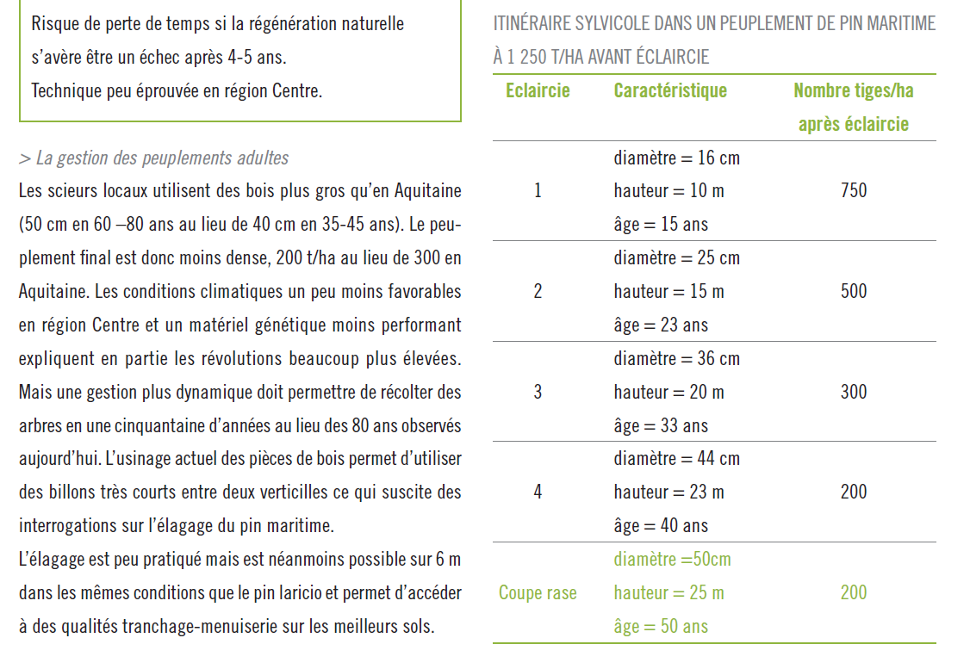
 |  |  |  |  |  |  |  |  | Pinus pinaster
 |  |  |  |  |  |  |  | a | 0.396 | 104.55 m3
 |  |  |  |  |  |  |  | b | 1.756 | 77.79 m3
 |  |  |  |  |  |  |  | c | -0.002 | 152.21 m3
 |  |  |  |  |  |  |  | constante | 0.489 | 112.10 m3
 |  |  |  |  |  |  |  |  |  | 197.95 m3
 |  |  |  |  |  |  |  |  |  | 157.67 m3
 |  |  |  |  |  |  |  |  |  | 211.97 m3
 |  |  |  |  |  |  |  |  |  | 172.07 m3
 |  |  |  |  |  |  |  |  |  | 229.94 m3
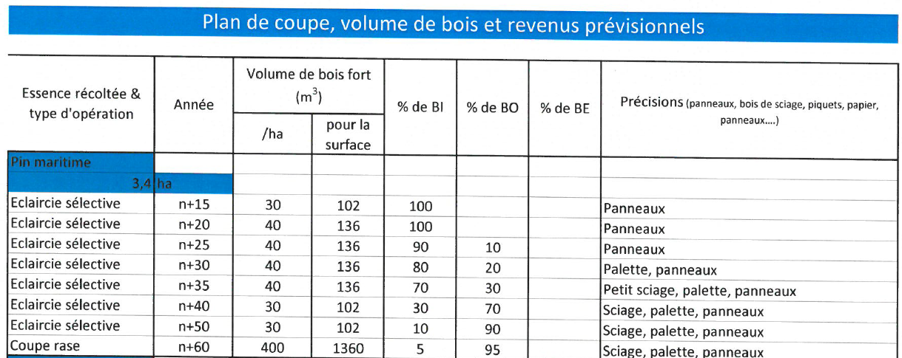
 |  |  |  |  |  |  |  |  |  | 190.32 m3
 |  |  |  |  |  |  |  |  |  | 298.45 m3
 |  |  |  |  |  |  |  |  |  | 269.43 m3
 |  |  |  |  |  |  |  |  |  | 353.47 m3
 |  |  |  |  |  |  |  |  |  | 323.18 m3
 |  |  |  |  |  |  |  |  |  | 396.65 m3

TABLES DE PRODUCTION EMPLOYEES

 | Cèdre de l'Atlas (1/2) |  |  |  |  |  |  |  |  | https://nouvelle-aquitaine.cnpf.fr/data/cedre_rapport_juillet_2010.pdf
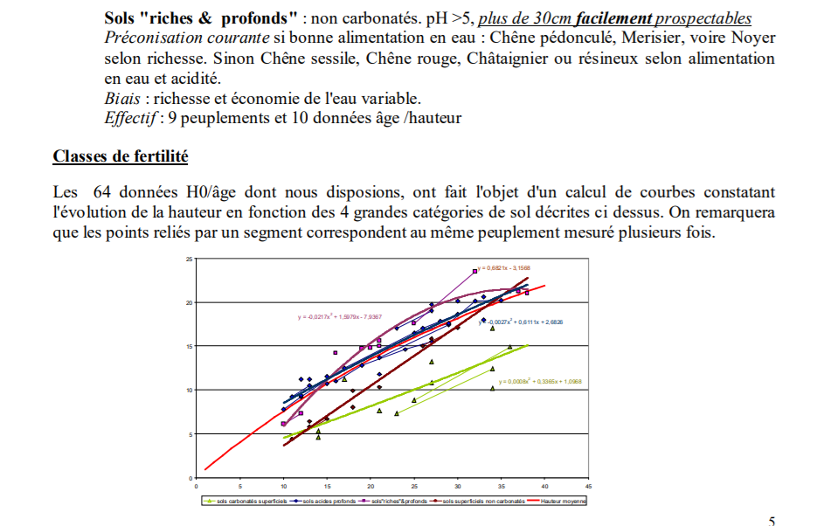
 | Table utilisée : | Tables de Jean Toth pour le Sud de la France - classe de fertilité 1 (forte)

 |  | D'après les rapport des CRPF de Nouvelle-Aquitaine, Bretagne et Auvergne-Rhône-Alpes sur le Cèdre de l'Atlas, celui-ci présente une croissance supérieure à celle modélisée dans les courbes de Jean Toth, spécifiques au climat méditerranéen.

 | Source : | Jean Toth - Le cèdre en France

 |  | https://www.nouvelle-aquitaine.fr/sites/default/files/2020-12/Fiches_COPTEC_Cedres.pdf

 |  | https://bretagne-paysdelaloire.cnpf.fr/data/cedre_20de_20l_atlas_1.pdf |  |  |  |  |  |  |  | https://www.researchgate.net/publication/331591354_Comprendre_et_agir_contre_le_deperissement_du_cedre_de_l'atlas_Cedrus_atlantica_en_Ardeche
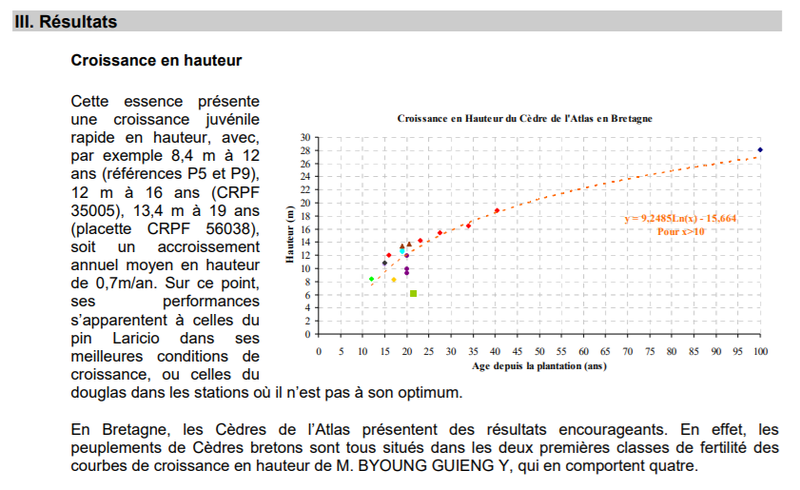
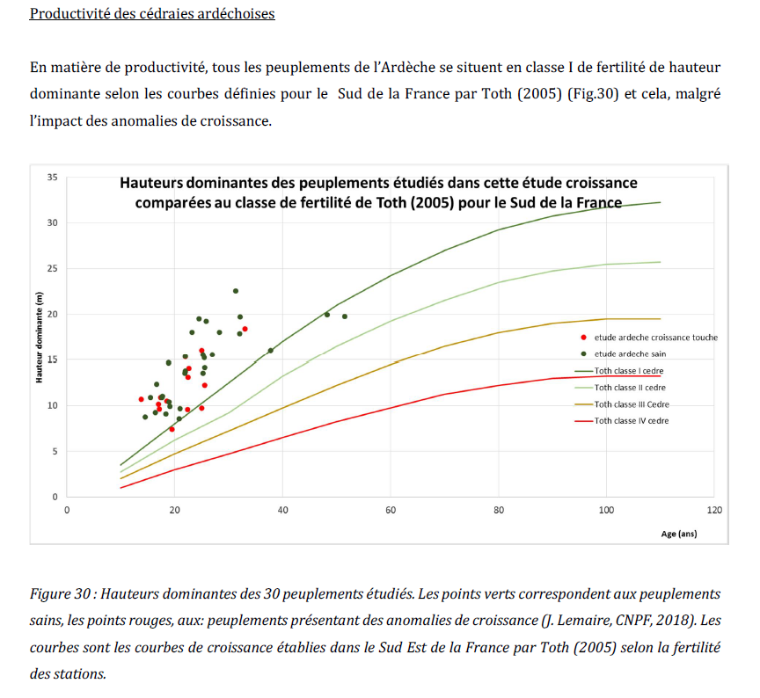

TABLES DE PRODUCTION EMPLOYEES

 | Cèdre de l'Atlas (2/2)

 | Livre de Jean TOTH - Le cèdre en France
 | CLASSE FERTILITE 2
 | VOLUME SUR PIED AVANT ECLAIRCIE |  |  | ECLAIRCIES |  | VOLUME SUR PIED APRES ECLAIRCIE |  |  | CUMUL
 | début | fin | V(7) | V(7) | cumul | début | fin | V(7) | V(7)
 | 0 | 30 | 130 m3 | 40 m3 | 40 m3 | 0 | 30 | 90 m3 | 130 m3
 | 30 | 40 | 210 m3 | 50 m3 | 90 m3 | 30 | 40 | 160 m3 | 250 m3
 | 40 | 50 | 300 m3 | 50 m3 | 140 m3 | 40 | 50 | 250 m3 | 390 m3
 | 50 | 60 | 390 m3 | 50 m3 | 190 m3 | 50 | 60 | 340 m3 | 530 m3
 | 60 | 70 | 470 m3 | 40 m3 | 230 m3 | 60 | 70 | 430 m3 | 660 m3
 | 70 | 80 | 550 m3 | 40 m3 | 270 m3 | 70 | 80 | 510 m3 | 780 m3
 | 80 | 90 | 610 m3 | 30 m3 | 300 m3 | 80 | 90 | 580 m3 | 880 m3
 | 90 | 100 | 640 m3 | 30 m3 | 330 m3 | 90 | 100 | 610 m3 | 940 m3
 | 100 | 110 | 660 m3 | 20 m3 | 350 m3 | 100 | 110 | 640 m3 | 990 m3
 | 110 | 120 | 660 m3 | 660 m3 | 1010 m3 | 110 | 120 | 0 m3 | 1010 m3
 |  |  |  |  | coupe rase

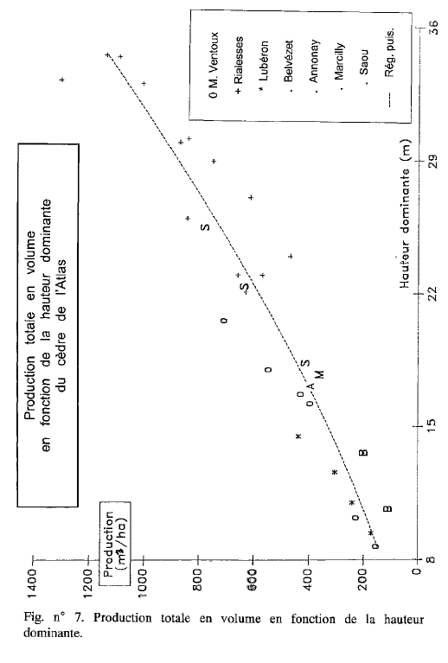
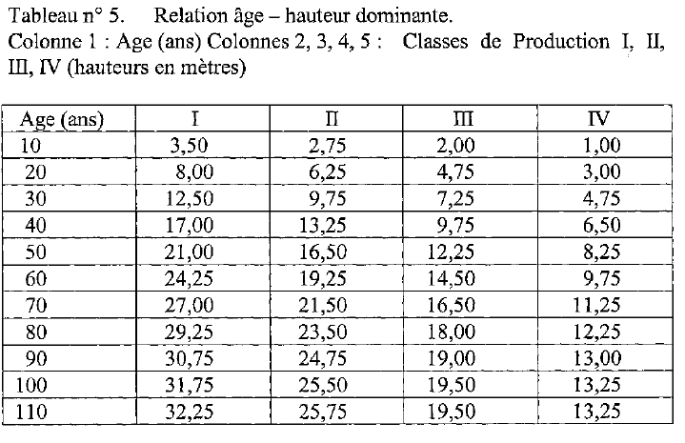

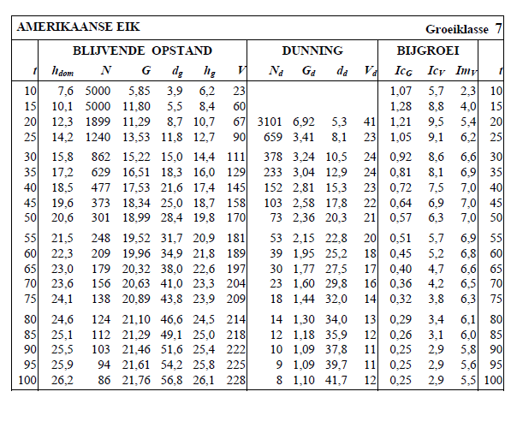
 | Chene rouge d'Amérique

 |  | Tables néerlandaises pour le Chene rouge d'amérique- classe de fertilité 7 (forte)

 |  | A défaut de tables établies pour le chene rouge d'mérique, nous avons retenu les tables néerlandaises pour cette essence

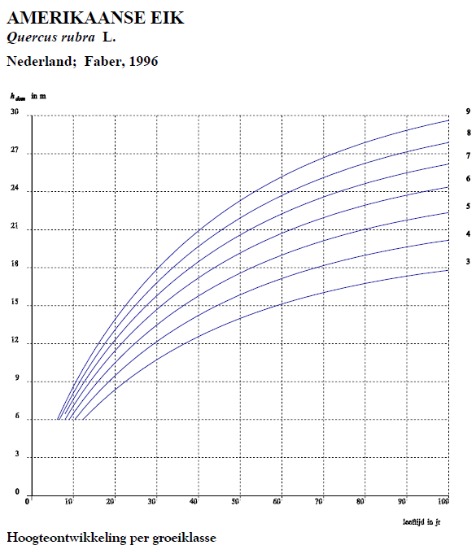

TABLES DE PRODUCTION EMPLOYEES

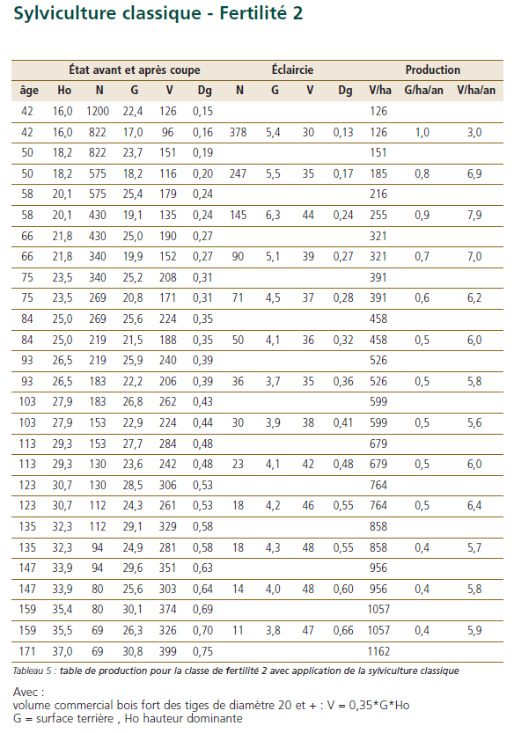
 | Chene sessile

 | Table utilisée : | ONF - Guide des Chenaies Continentales - Classe de fertilité 2 (moyenne) - sylviculture classique

 |  | à défaut de savoir employer les tables du Guide des chenaies atlantiques, la table employée est celle du Guide des chenaies continentales.

 | Source : | Guide des sylvicultures pour les Chenaies continentales

